Análisis de Operación
 |  |  |  |  |  |  |  |  |  |  |  |  |  |  | S-383-TRA018 | OPERACIÓN: CAMBIO DE POLEAS DE TRNSMISIÓN PRINCIPAL

F-601-133
 | 
ANALISIS DE OPERACIÓN Y PROCEDIMIENTO OPERATIVO ESTANDAR |  |  |  |  |  |  |  |  |  | CLASE DE RIESGO | SEVERIDAD | FRECUENCIA | PROBABILIDAD | PERSONAS EXPUESTAS
 |  |  |  |  | Referencia al Procedimiento PR-04029 |  |  |  |  | A | Fatalidad | Anual | 100% Probabilidad | 1 a 2
 |  |  |  |  |  |  |  |  |  | B | Mayor Irreversible severo | Mensual | 60% Probabilidad | 3 a 7
OPERACIÓN: CAMBIO DE POLEAS DE TRNSMISIÓN PRINCIPAL |  |  |  |  |  |  |  | CLASE DE RIESGO | C | C | Mayor Irreversible | Semanal | 25% Probabilidad | 8 a 15
 |  |  |  |  |  |  |  | ESTADO CRÍTICO | RIESGO ACEPTABLE |  | Menor Irreversible | Diario | Casi Imposible | > 50
 |  |  |  |  |  |  |  |  |  |  | Mayor Reversible | Cada hora
NÚMERO DE PROCEDIMIENTO |  | GRUPO DE ANÁLISIS (Nombre, Puesto y Firma) | FECHA DE EMISIÓN |  |  |  | MÁQUINA / LÍNEA / AREA |  |  |  | Menor Reversible | Constante
S-383-TRA018 |  | Supervisor ________________________________ Mecánico_________________________________ Mecánico_________________________________ Mecánico_________________________________ Mecánico_________________________________ | Sep-24 |  |  |  | PA02 |  |  |  | Bajo
DEPARTAMENTO |  |  | REVISÓ LIDER /SUPERVISOR /JEFE DE ÁREA /ING. PROCESO |  |  |  | REVISIÓN No.
INCONTINENCIA |  |  | Ing. Luis Ernesto Flores 51218 |  |  |  | 4
PUESTOS QUE APLICA |  |  | REVISÓ COEQUIPERO |  |  |  | AUTORIZÓ
MECÁNICO A, B, C y D |  |  | Ing. Nayib Ramírez 49154 |  |  |  | Ing. Epifanio Olivos 24080

1. OBJETIVO |  | ASEGURAR EL CUMPLIMIENTO DE LOS PASOS ESTABLECIDOS EN EL PROCEDIMIENTO DEL CAMBIO DE POLEAS DE TRANSMISIÓN PRINCIPAL, SALVAGUARDANDO LA SEGURIDAD DEL COLABORADOR, LA PRODUCTIVIDAD DEL ÁREA, LAS ESPECIFICACIONES DEL PROCESO Y LAS MEDIDAS DE MEDIO AMBIENTE ESTABLECIDAS EN EL ÁREA.
2. HERRAMIENTAS |  | JUEGO DE LLAVES ALLEN MILIMÉTRICAS, LLAVES MIXTAS MILIMÉTRICAS, MATRACA Y DADOS MILIMÉTRICOS
3.EQUIPO DE PROTECCION PERSONAL (BASICO) |  | ZAPATOS DE SEGURIDAD, LENTES DE SEGURIDAD Y TAPONES AUDITIVOS.
4.EQUIPO DE PROTECCION PERSONAL (ESPECIFICO) |  | GUANTES ANTICORTADURAS, CANDADO HELP
5. SUSTANCIAS QUÍMICAS |  | NINGUNO

SECUENCIA DE LA OPERACIÓN EN PASOS |  | CONSECUENCIA,PARTE DEL CUERPO QUE PUEDE SER AFECTADA,MECANISMO | CLASE DE RIESGO | ESTADO CRÍTICO Calcular para A, B y C
 |  |  |  | SEVERIDAD | FRECUENCIA | PROBABILIDAD | PERSONAS EXPUESTAS | ESTADO CRITICO | ACCIONES FISICAS PARA EL CONTROL DEL RIESGO
1 | 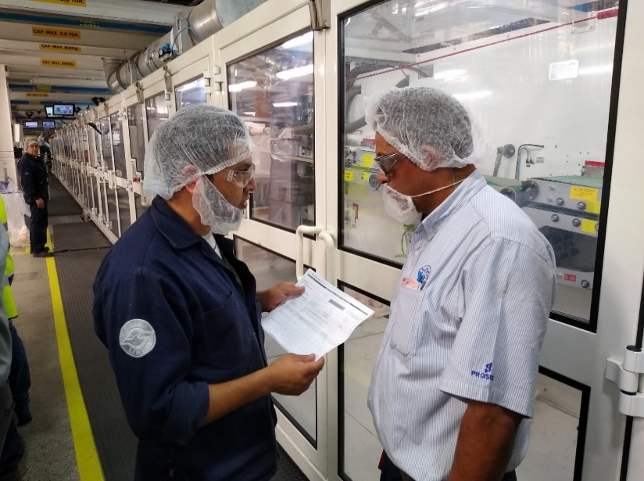 El mecánico NOTIFICA al supervisor de mantenimiento y al personal involucrado sobre las actividades a realizar. | Ninguno | FALSE |  |  |  |  | 0 | Ninguna
2 | El mecánico VERIFICA riesgos relacionados al trabajo (mecánicos, eléctricos, neumáticos), que el EPP se encuentre completo y en buenas condiciones y que la herramienta se encuentre completa y en buenas condiciones. | Ninguno | FALSE |  |  |  |  | 0 | Ninguna
3 | El mecánico PREPARA el área de trabajo para poder trabajar en un área limpia y sin obstáculos. | Ninguno | FALSE |  |  |  |  | 0 | Ninguna
4 | El mecánico AISLA la energía Oprimiendo el botón de paro ubicado en la botonera de la sección transfer L/O para aislar la energía mecánica. | Ninguno | FALSE |  |  |  |  | 0 | Ninguna
5 | 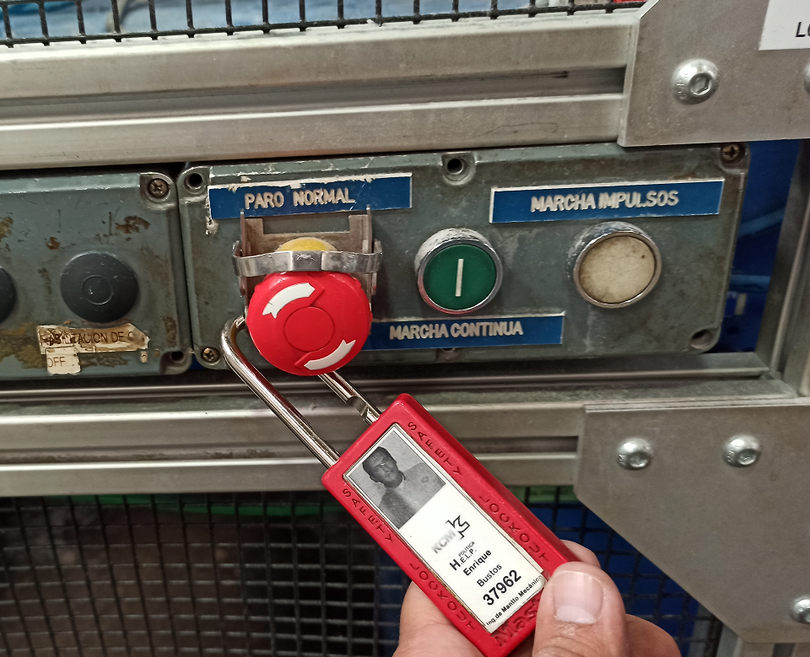 El mecánico BLOQUEA colocando el candado de seguridad en el paro NORMAL que se encuentra el la sección de corte final. | Ninguno | FALSE |  |  |  |  | 0 | Ninguna
6 | El mecánico LIBERA cualquier tipo de energía almacenada, disipar cualquier energía residual, mantener una posición segura al liberar la energía. Ësto es posible cuando la máquina para, automáticamente se corta cualquier flujo de energía o residual. | Ninguno | FALSE |  |  |  |  | 0 | Ninguna
7 | El mecánico COMPRUEBA que el dispositivo de bloqueo realmente inhabilite la operación de la máquina, que ninguna persona este en riesgo o pueda retirar el dispositivo. Operar manualmente los interruptores y controles de arranque para comprobar la ausencia de energía. | Ninguno | FALSE |  |  |  |  | 0 | Ninguna
8 | 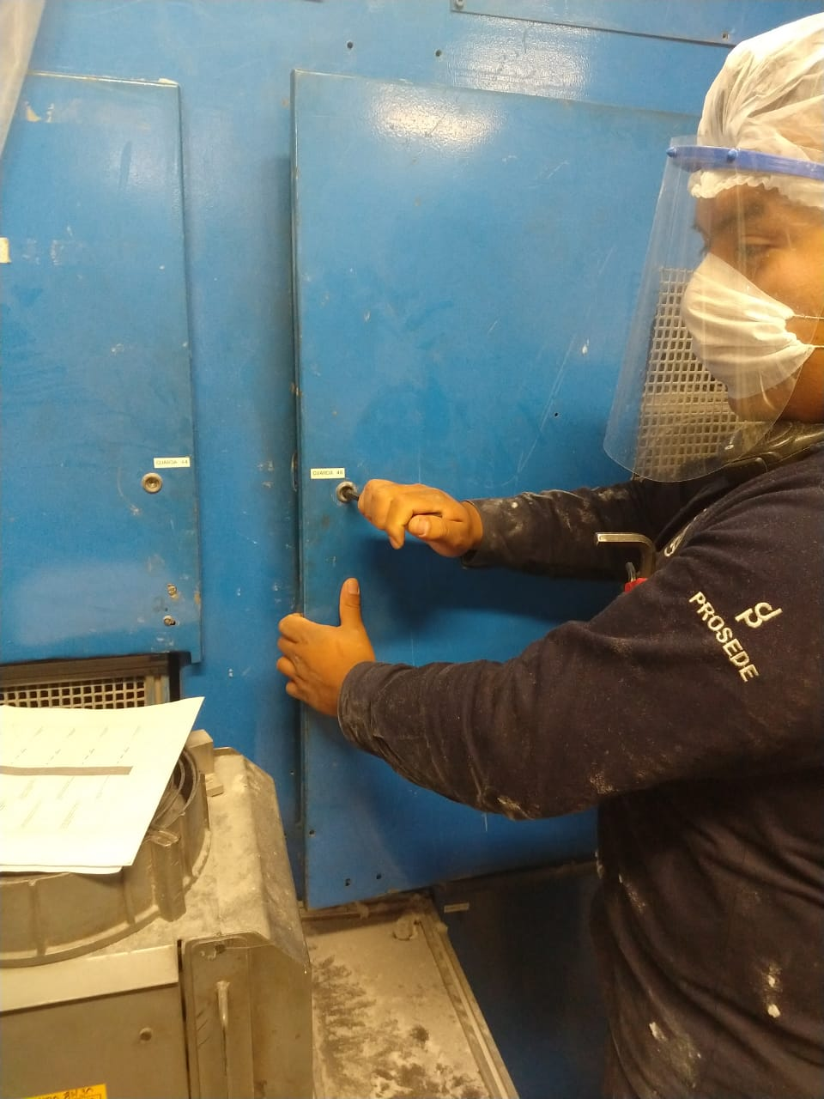 El Mecánico abre guarda lado transmisión de la sección de Napa. | Golpes leves en manos al abrir guarda de la sección | C | Bajo | Semanal | 60% Probabilidad | 1 a 2 | 1.2 | Utiliza guantes anticortaduras en todo momento
9 | 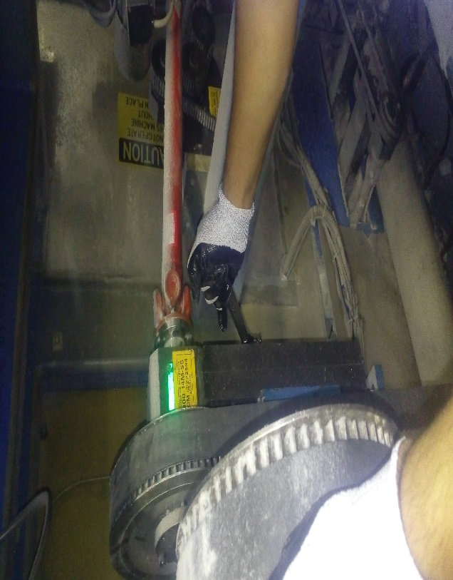 El mecánico afloja los tornillos de sujección de la base de la polea sin retirarlos, solo se necesita aflojarlos. Luego destensa la banda de transmisión y la retira. | Golpes leves en las manos al aflojar los tornillos. | C | Bajo | Semanal | 60% Probabilidad | 1 a 2 | 1.2 | Usa guantes anticortadura. Asegura el agarre de la llave antes de hacer fuerza. No metas las manos o desarmadores entre la banda y la polea. Destensa la banda hasta que puedas quitarla libremente.
10 | 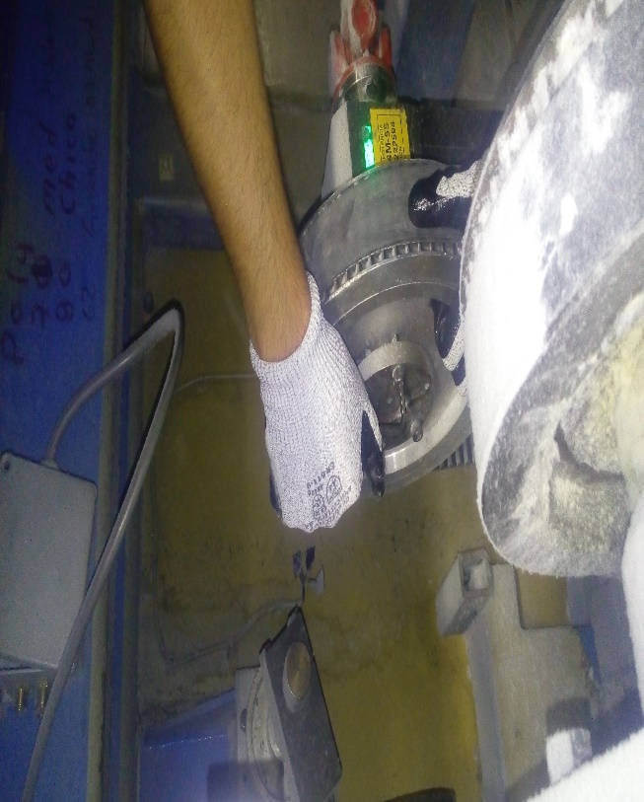 El mecánico afloja y retira los tornillos de sujeción del taper de la polea utilizando la llave mixta de 14 mm. | Golpes leves en las manos con la llave mixta al momento de aflojar los tornillos del taper. | C | Bajo | Semanal | 60% Probabilidad | 1 a 2 | 1.2 | Usa guantes anticortadura. Asegura el agarre de la llave antes de hacer fuerza. No coloques partes de tu cuerpo en los puntos de pellizco
11 | El mecánico coloca los tornillos en los botadores del taper para que la polea afloje sobre el eje, utiliza la llave española de 14mm. | Golpes leves en las manos al momento de botar el taper del eje. | C | Bajo | Semanal | 60% Probabilidad | 1 a 2 | 1.2 | Usa guantes anticortadura. Asegura el agarre de la llave antes de hacer fuerza. No coloques partes de tu cuerpo en los puntos de pellizco
12 | 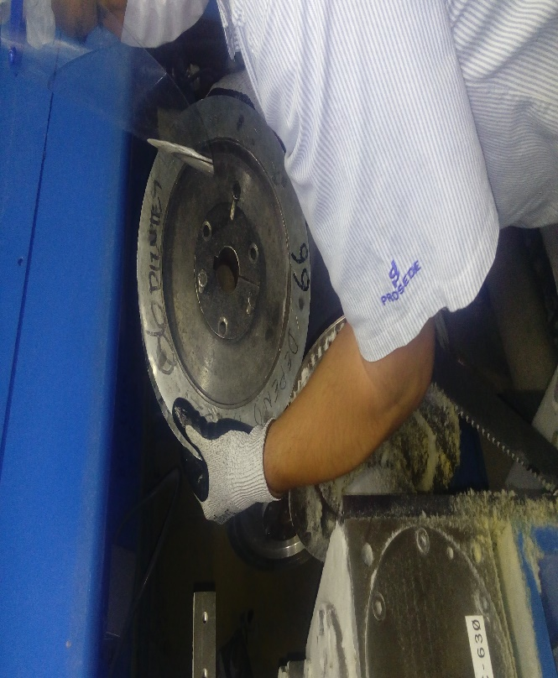 El mecánico retita la polea de la máquina sujetandola con ambas manos. Luego coloca la polea del cambio. Es importante asegurar la alineación de la polea conducida que se está montando con la polea conductora. | Golpes fuertes en las manos al retirar la polea. | C | Bajo | Semanal | 60% Probabilidad | 1 a 2 | 1.2 | Usa guantes anticortadura. Asegura el agarre de la polea. No coloques partes de tu cuerpo en los puntos de pellizco
13 | El mecánico coloca en posición la polea y aprieta correctamente utlizando la llave española de 14mm. Verifica la alineación de las poleas. | Golpes leves en las manos con la herramienta al momento de apretar los tornillos del taper. | C | Bajo | Semanal | 60% Probabilidad | 1 a 2 | 1.2 | Usa guantes anticortadura. Asegura el agarre de la polea. No coloques partes de tu cuerpo en los puntos de pellizco
14 | El mecánico coloca la banda de transmisión y tensa con el soporte de las polea, utiliza la llave ajustable de 12" para ajustar el espárrago y apretar bien las contratuercas. | Golpes leves en las manos con las poleas al momento de tensar la banda y apretar las tuercas. | C | Bajo | Semanal | 60% Probabilidad | 1 a 2 | 1.2 | Usa guantes anticortadura. Asegura el agarre de la polea. No coloques partes de tu cuerpo en los puntos de pellizco
15 | 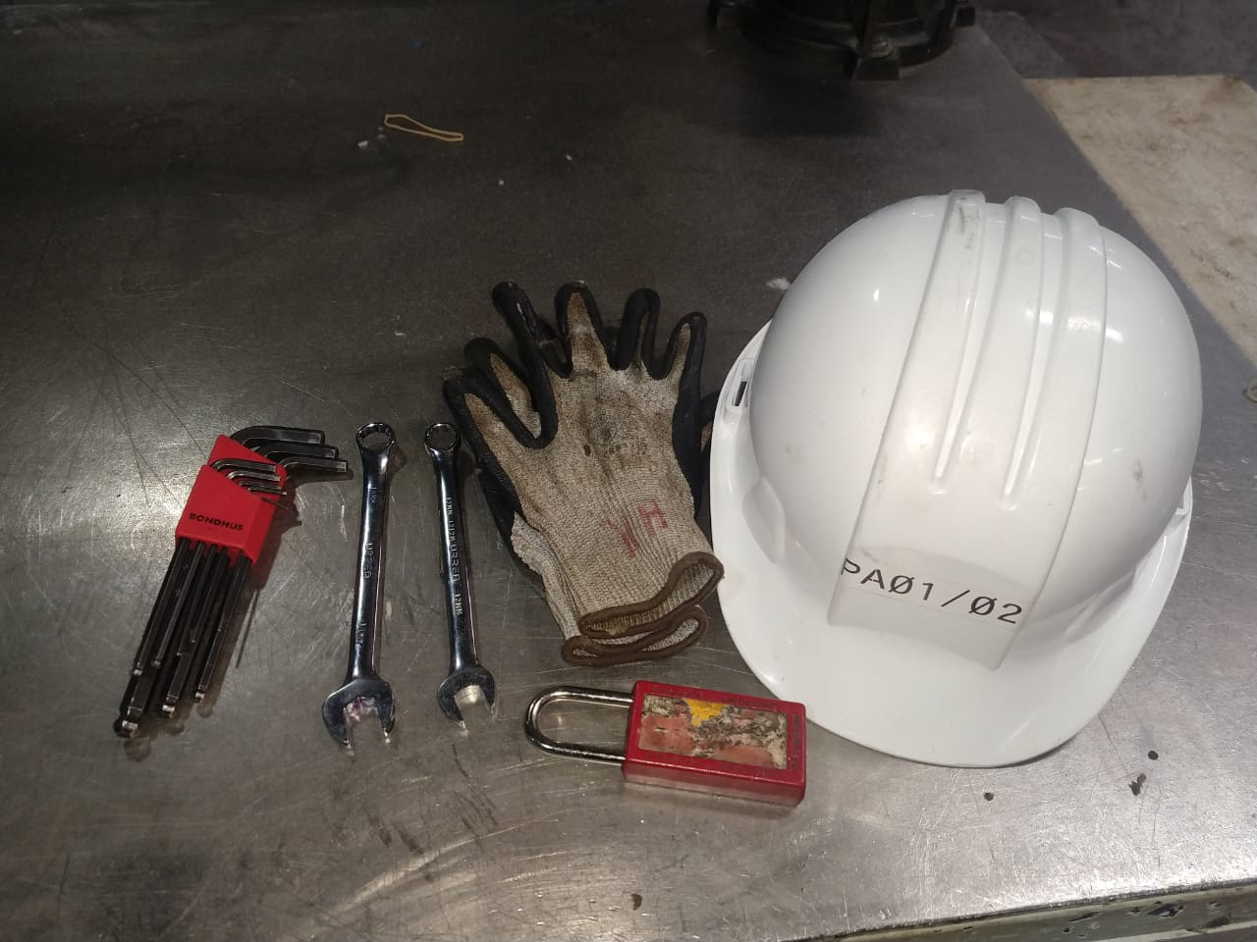 El mecánico RETIRA dispositivos de bloqueo y herramienta utilizada, limpia el área de trabajo y reestablece guardas. | Ninguno | FALSE |  |  |  |  | 0 | Ninguna
16 | El mecánico NOTIFICA del término de la actividad | Ninguno | FALSE |  |  |  |  | 0 | Ninguna
 | Fin del Análisis
"Vigencia de los Procedimientos según PR-03975" y "Uso, reposición y disposición de EPP según PR-44108"
2

CONTROL DE CAMBIOS
F-601-133
 |  |  |  |  |  |  |  | 
INDICAR EN EL CONTROL DE CAMBIOS SI FUE DERIBADO DE 3.1, REPORTE DE ACCIDENTE/ INCIDENTE, MODIFICACIÓN AL PROCESO, ETC.

 | S-383-TRA018 |  | OPERACIÓN: CAMBIO DE POLEAS DE TRNSMISIÓN PRINCIPAL
 | REVISIÓN | NOMBRE DE LA PERSONA QUE REALIZÓ LA REVISIÓN |  | FECHA DE REVISIÓN | FIRMA AUTORIZACIÓN | FIRMA DE REVISIÓN | SE REALIZARÓN CAMBIOS |  | SI ( EXPLICA CUALES FUERON LOS CAMBIOS)
 |  |  |  |  |  |  | NO | SI

 | 3 | Jesús Casas |  | Aug-22 | Ing. Fernando Montes | Hugo García |  | X | Cambio de formato
 | 4 | Ing. Luis Ernesto Flores |  | Sep-24 | Ing. Epifanio Olivos | Ing. Nayib Ramírez |  | X | Modificación de evaluación y severidad de la actividad. Cambio de formato. Actualización de redacción.

